1 Musical
Musical Notes | Notas musicales | ˈmjuzɪkəl noʊts | 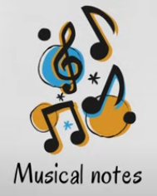
Trombone | Trombón | trɑmˈboʊn | 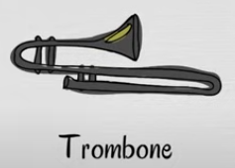
Saxophone | Saxofón | ˈsæksəˌfoʊn | 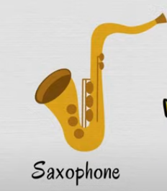
Trumpet | Trompeta | ˈtrʌmpət | 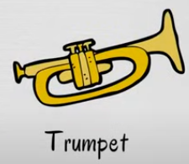
Tuba | Tuba | ˈtubə | 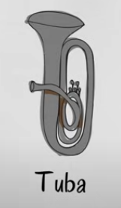
French Horn | Corno francés | frɛnʧ hɔrn | 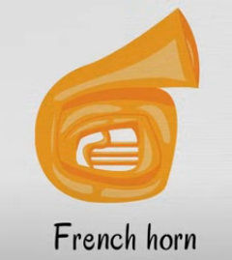
Recorder | Flauta dulce | rɪˈkɔrdər | 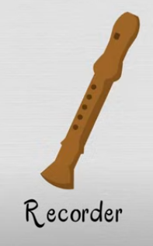
Clarinet | Clarinete | ˌklɛrəˈnɛt | 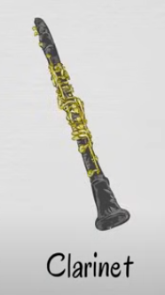
Microphone | Micrófono | ˈmaɪkrəˌfoʊn | 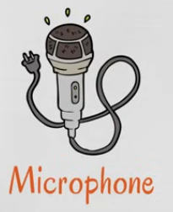
Records | Discos | rəˈkɔrdz | 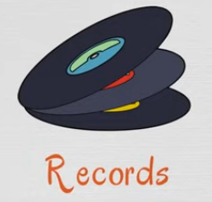
Keyboard | Teclado | ˈkiˌbɔrd | 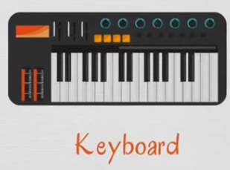
Bell | Campana | bɛl | 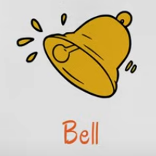
Harmonica | Armónica | hɑrˈmɑnɪkə | 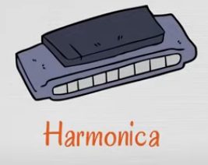
Accordion | Acordeón | əˈkɔrdiən | 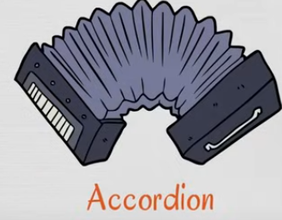
Cello | Violonchelo | ˈʧɛloʊ | 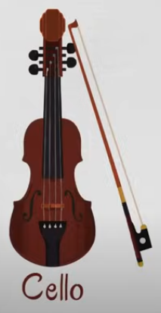
Violin | Violín | vaɪəˈlɪn | 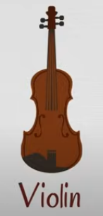
Bass Guitar | Bajo | beɪs ɡɪˈtɑr | 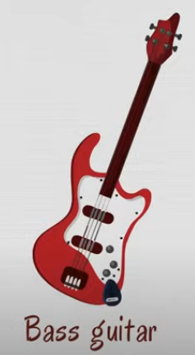
Guitar | Guitarra | ɡɪˈtɑr | 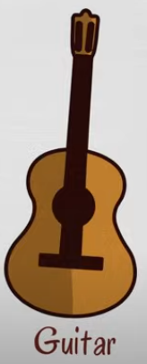
Harp | Arpa | hɑrp | 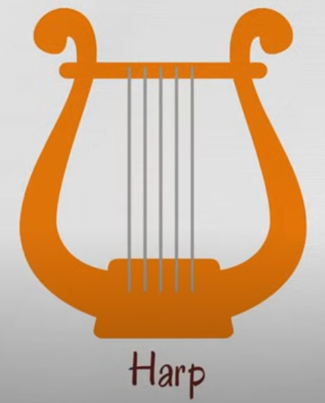
Banjo | Banjo | ˈbænˌʤoʊ | 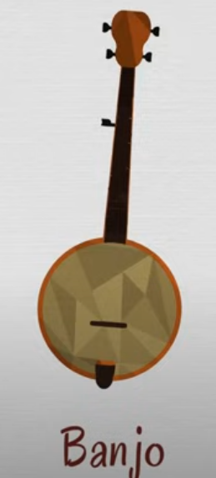
Double Bass | Contrabajo | ˈdʌbəl beɪs | 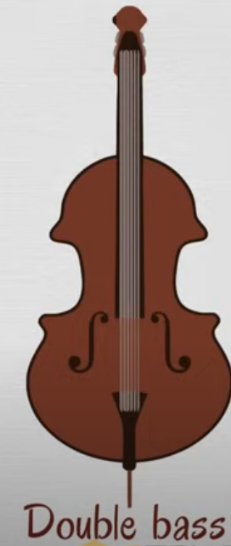
Bass drum | Bombón | beɪs drʌm | 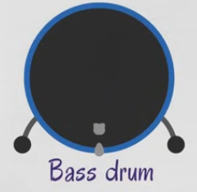
Conga | Conga | ˈkɔŋɡə | 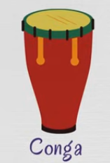
Xylophone | Xilófono | ˈzaɪləˌfoʊn | 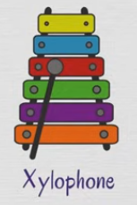
Snare drum | Tambor | snɛr drʌm | 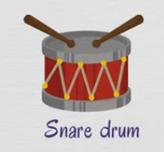
Maracas | Maracas | Maracas | 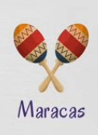
Piano | Piano | piˈænoʊ | 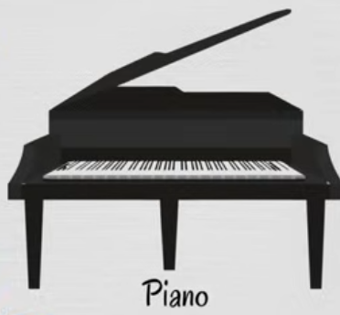
Drums | Batería | drʌmz | 